Sheet1
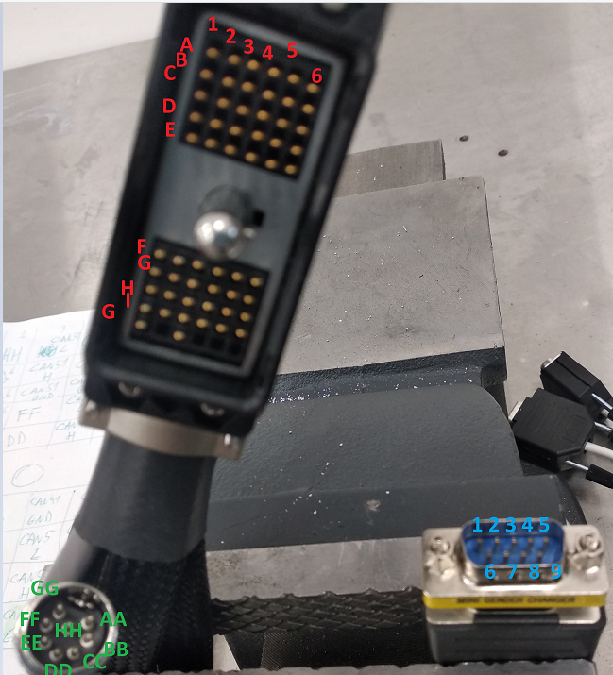
 | 1 | 2 | 3 | 4 | 5 | 6
A | LIN1 b | HH | CAN51 L | CAN4 L | CAN21 L | CAN1 L
B | LIN1 y | LIN6 b | CAN51 H | CAN4 H | CAN21 H | CAN1 H
C | LIN2 b | LIN6 y | CAN51 G | CAN4 G | CAN21 G | CAN1 G
D | LIN2 y | CAN6 L | FF | CAN41 L | CAN3 L | CAN11 L
E | LIN3 b | CAN6 H | DD | CAN41 H | CAN3 H | CAN11 H

F | LIN3 y | CAN6 G | BB | CAN41 G | CAN3 G | CAN11 G
G | LIN4 b | CAN61 L | EE | CAN5 L | CAN31 L | CAN2 L
H | LIN4 y | CAN61H | CC | CAN5 H | CAN31 H | CAN2 H
I | LIN5 b | CAN61 G | GG | CAN5 G | CAN31 G | CAN2 G
J | LIN5 y |  | AA

CAN |  | LIN
2 | CAN Low
7 | CAN High | 7 | Lin-blue
3 | GND | 3 | Lin-yellow

AA
BB
CC
DD | +12 V
EE | +12 V
FF
GG | +12 V
HH | +12 V

